昼食弁当申込み
 |  |  |  |  | 2023 年 月 日
第74回北海道都市対抗テニス大会昼食申込書

 | 協会名 | テニス協会

 | 日にち | 内 容 | 単 価 | 個 数 | 合 計
 | ９月１６日（土） |  やきとり弁当（中） | 800円 |  | 0円
 | ９月１７日（日） | 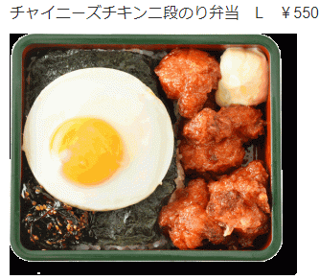 チャイチキ弁当（L） | 800円 |  | 0円
 |  |  | ※ すべてお茶が付きます

 | 弁当注文数の変更は、９月８日（金）までにご連絡ください。
 | 弁当代の振込後に変更が生じた場合は、当日に精算いたします。

